회원가입
[문제은행 사이트].[메인 페이지].[Header]
Test Scenario Specification Form

페이지 ID |  | 화면 ID | 작성자 | 작성일 |  | 리뷰 | 리뷰일 |  | 수행자 | 수행일
F-MA |  |  | 유상민 | 2019-11-14 |  |  | 2019-11-15 |  | (인) | 2019-11-25
파일 경로
category/member/signup.html

테스트 대상 상세 :
1. 회원가입을 위한 약관란/개인정보취급방안 동의 (유/무)체크 테스트 2. 회원가입을 위한 정보 입력 과정 테스트
테스트 시나리오 목적 :
1.회원가입시 필요한 정보 입력 했을때와 미입력시 어떻게되는가? 2.회원가입시 각 입력란의 조건에 부적합 할 시에 어떻게 되는가?
가정 및 필요사항 :
회원가입 사이트가 데이터베이스와 연동이 되어있는 상태임 아이디 작성시 길이는 8~15자리만 입력 가능함 아이디 작성시 알파벳과 숫자만 적을수있음 아이디 중복확인은 미구현상태임 (추후 준비예정) 비밀번호 작성시 8~15자리만 입력가능함 비밀번호 작성시 알파벳/숫자/특수문자만 적을수있음 비밀번호 작성시 알파벳/숫자/특수문자 조합이 되어야함 비밀번호 입력후에 비밀번호확인하기와 같아야함 이름 작성시에는 한글만 허용함 이름 작성시 15자리까지 허용함 이메일 작성시 표준 양식에 맞춰서 작성 허용 주소란은 아직 양식이 미흡함(추후 준비예정) 집 전화번호 입력시 11자리까지 허용함 집 전화번호 입력시 숫자외에는 허용하지않음 휴대폰 번호 입력시 11자리까지 허용함 휴대폰 번호 입력시 숫자외에는 허용하지않음


기능코드 | STEP (ID) | 테스트 항목 |  |  | 기대결과 |  |  | 실제결과 |  |  | 비고
F-SU-01 | F-SUT-01 | 약관 동의 체크박스 미 체크 시 회원가입 불가 1) 체크표시를 하지않고 2). 가입 버튼을 누를시

 | F-SUT-02 | 약관 동의 체크박스 체크 시 1) 체크표시를 하고 2) 가입 버튼을 누를시 |  |  | F-SU-02 단계로 넘어감

F-SU-02 | F-SUT-03 | 개인정보취급방침 체크박스 미 체크 시 회원가입 불가 1) 체크표시를 하지않고 2). 가입 버튼을 누를시

 | F-SUT-04 | 개인정보취급방침 동의 체크박스 체크 시 1) 체크표시를 하고 2) 가입 버튼을 누를시

F-SU-03 | F-SUT-05 | 아이디 입력 1) 8~15 자릿수를 지키지않음 1-1) 2) 가입버튼을 누를시 |  |  |  |  |  |  |  |  | 아이디 중복 체크 기능 추가예정
 | F-SUT-06 | 아이디 입력 1)알파벳과 숫자를 조합하지 않을시 1-1) 1-2) 2) 가입버튼을 누를시
 | F-SUT-07 | 아이디 입력 1)알파벳과 숫자의 조합 1-1) 2) 가입버튼을 누를시 |  |  | 
F-SU-04 | F-SUT-08 | 비밀번호 입력 1) 이진영짱 입력시 2) 가입버튼 클릭시
 | F-SUT-09 | 비밀번호 입력 1) 0000000000 입력시 2) 가입버튼 클릭시
 | F-SUT-10 | 비밀번호 입력 1) 짱#1@00 입력시 2) 가입버튼 클릭시
F-SU-05 | F-SUT-11 | 비밀번호 입력 1) 이진영짱 입력시 2) 가입버튼 클릭시 |  |  | 
 | F-SUT-12 | 비밀번호 입력 1) 0000000000 입력시 2) 가입버튼 클릭시
 | F-SUT-13 | 비밀번호 입력 1) 짱#1@00 입력시 2) 가입버튼 클릭시 |  |  | 
F-SU-06 | F-SUT-14 | 이름 입력 1) 유상민 입력시 2) 가입버튼 클릭시 |  |  | 
F-SU-07 | F-SUT-15 | 이메일 입력 @ 없이 입력시 1) Leejinyoung naver.com 입력시 2) 가입버튼 클릭시
 | F-SUT-16 | 이메일 입력 .com/.net 없이 입력시 1) Leejinyoung@naver 입력시 2) 가입버튼 클릭시
 | F-SUT-17 | 이메일 입력 1) Leejinyoung@naver.com 입력시 2) 가입버튼 클릭시
F-SU-08 | F-SUT-18 | 주소입력 1) 부산광역시 해운대구 입력시 2) 가입버튼 클릭시 |  |  |  |  |  |  |  |  | 주소 유효성 기능 추가예정
F-SU-09 | F-SUT-19 | 집 전화번호 입력 1) 0519152996 입력시 2) 가입버튼 클릭시 |  |  |  |  |  |  |  |  | 전화번호 유효성 기능 추가예정
F-SU-10 | F-SUT-20 | 휴대전화번호 입력 1) 01011112222 입력시 2) 가입버튼 클릭시 |  |  |  |  |  |  |  |  | 휴대전화 유효성 기능 추가예정
F-SU-11 | F-SUT-21 | 회원가입완료 1)가입버튼 클릭시 |  |  | 
 | F-SUT-22 | 회원가입완료 1) 확인 누를시 2) 홈페이지로 이동 |  |  | 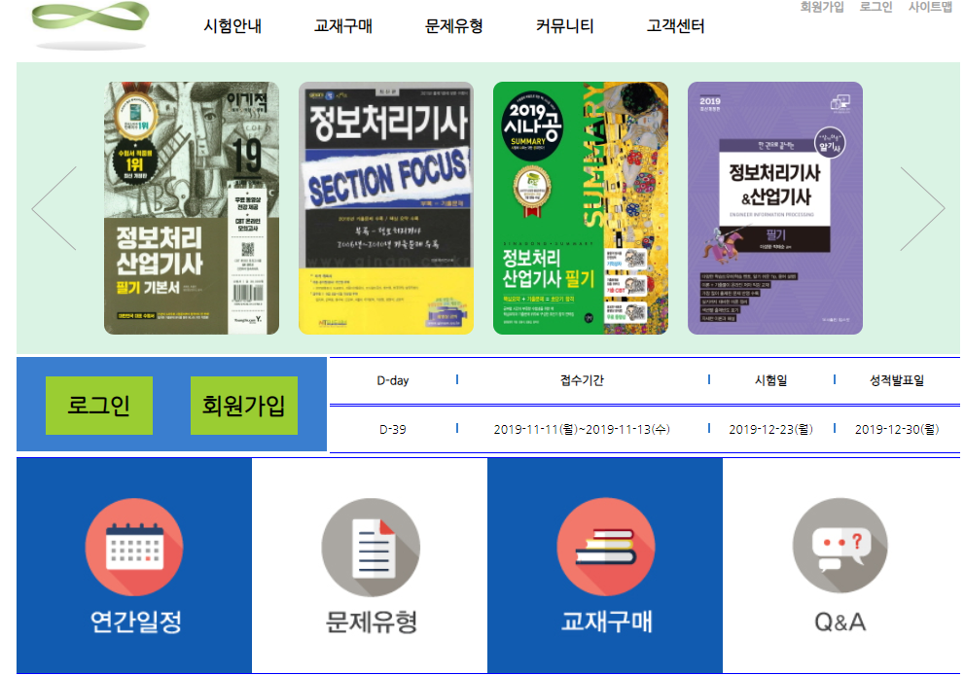
F-SU-12 | F-SUT-23 | 회원가입취소 1)취소버튼 클릭시 |  |  | 
 | F-SUT-24 |  회원가입 취소 1)확인 누를시 2) 홈페이지로 이동
 | 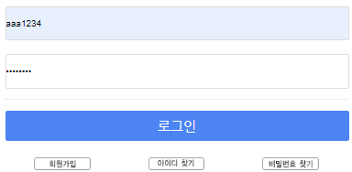

회원정보변경
[문제은행 사이트].[메인 페이지].[Header]
Test Scenario Specification Form

페이지 ID |  | 화면 ID | 변경이자 | 변경일 |  | 리뷰 | 리뷰일 |  | 수행자 | 수행일
F-MM |  |  | 유상민 | 2019-11-14 |  |  | 2019-11-15 |  | (인) | 2019-11-25
파일 경로
category/member/MemberModify.html

테스트 대상 상세 :
1. 회원가입 후 변화되는 정보 변경을 저장하는 테스트
테스트 시나리오 목적 :
1. 회원가입시 입력한 개인정보의 변경 1-1) 이름 ,이메일, 주소, 전화번호(집,휴대폰) 변경될 시 변경정보 입력후 D&B에 저장하기
가정 및 필요사항 :
회원이 문제은행 사이트에 가입된 상태여야함 아이디는 현재 회원의 아이디 값을 받을것임 이름 변경시에는 한글만 허용함 이름 변경시 15자리까지 허용함 이메일 변경시 표준 양식에 맞춰서 변경 허용 주소란은 아직 양식이 미흡함(추후 준비예정) 집 전화번호 입력시 11자리까지 허용함 집 전화번호 입력시 숫자외에는 허용하지않음 휴대폰 번호 입력시 11자리까지 허용함 휴대폰 번호 입력시 숫자외에는 허용하지않음

기능코드 | STEP (ID) | 테스트 항목 |  |  | 기대결과 |  |  | 실제결과 |  |  | 비고
F-MM-01 | F-MMT-01 | 아이디 입력 1. 아이디는 회원의 아이디 2. 정보변경 버튼 클릭시 |  |  | 

F-MM-02 | F-MMT-02 | 이름 입력 1) 유상민 입력시 2) 정보변경 버튼 클릭시
F-MM-03 | F-MMT-03 | 이메일 입력 @ 없이 입력시 1) Leejinyoung naver.com 입력시 2) 정보변경 버튼 클릭시
 | F-MMT-04 | 이메일 입력 .com/.net 없이 입력시 1) Leejinyoung@naver 입력시 2) 정보변경 버튼 클릭시
 | F-MMT-05 | 이메일 입력 1) Leejinyoung@naver.com 입력시 2) 정보변경 버튼 클릭시
F-MM-04 | F-MMT-06 | 주소입력 1) 부산광역시 해운대구 입력시 2) 정보변경 버튼 클릭시 |  |  |  |  |  |  |  |  | 주소 유효성 기능 추가예정
F-MM-05 | F-MMT-07 | 집 전화번호 입력 1) 0519152996 입력시 2) 정보변경 버튼 클릭시 |  |  |  |  |  |  |  |  | 전화번호 유효성 기능 추가예정
F-MM-06 | F-MMT-08 | 휴대전화번호 입력 1) 01011112222 입력시 2) 정보변경 버튼 클릭시 |  |  |  |  |  |  |  |  | 휴대전화 유효성 기능 추가예정
F-MM-07 | F-MMT-09 | 회원정보 변경완료 1)정보변경 버튼 클릭시
 | F-MMT-10 | 회원정보 변경완료 1) 확인 누를시 2) 홈페이지로 이동 |  |  | 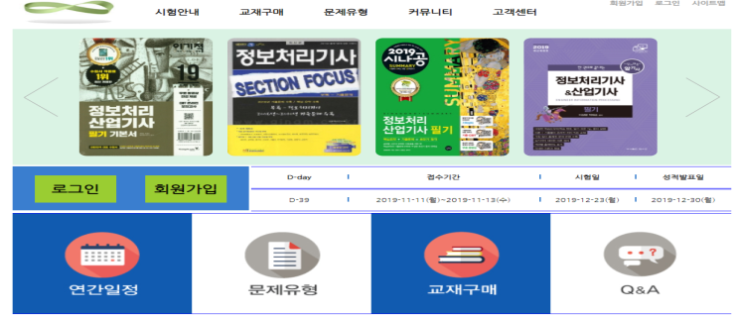
F-MM-08 | F-MMT-11 | 회원정보 변경취소 1)취소버튼 클릭시
 | F-MMT-12 | 회원정보 변경취소 1)확인 누를시 2) 홈페이지로 이동

